关系图
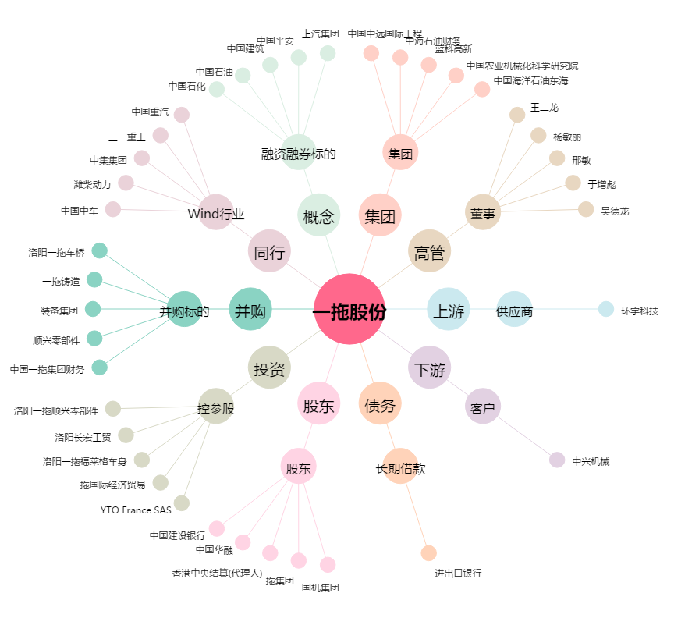
一拖股份[601038.SH] - 关系概览图

